Sheet1
 | Ảnh | Hãng | Tên | Giá | giá gốc | phần trăm giảm
1 | 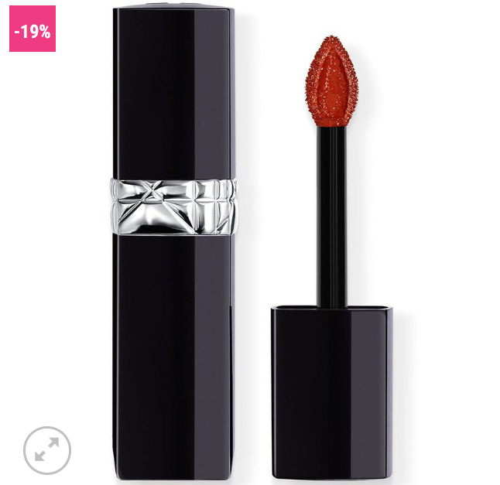 | Dior | Son Kem Dior Forever Liquid Lacquer 840 Rayonnante – Màu Đỏ Gạch | 890.000 đ | 1.100.000 đ | 19%
2 |  | Dior | Son Dưỡng Dior Addict Lip Glow 013 Beige – Màu Cam Nude | 850.000 đ | 1.100.000 đ | 23%
3 |  | Dior | Son Dior Rouge Matte 505 Sensual – Màu Hồng Nude | 890.000 đ | 1.100.000 đ | 19%
4 |  | Dior | Son Dior Addict Lip Tint 351 Natural Nude – Màu Hồng Cánh Hoa | 920.000 đ | 1.100.000 đ | 16%
5 |  | Dior | Son Dior Matte Rouge Dior Lunar New Year Cassiopee Limited Edition 999 – Màu Đỏ Tươi | 1.150.000 đ | 1.350.000 đ | 15%
6 | 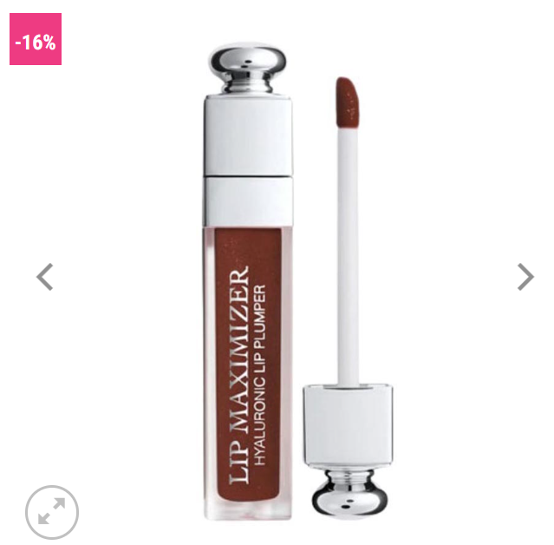 | Dior | Son Dưỡng Dior Addict Lip Maximizer Collagen 020 – Màu Đỏ Nâu | 795.000 đ | 950.000đ | 16%

